상품제안서
10oz 세이세이 마블링머그 | 상품코드: S42752

 |  |  |  |  |  |  | 02-713-8555 | www.synergygift.co.kr
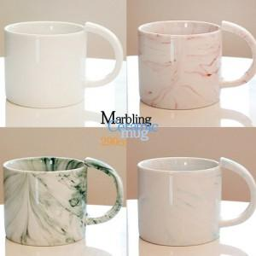

【상세/제작정보】 | <span style="font-size: 14pt;">※ 200개 미만 선물포장 추가비용 발생됩니다. 통합 +95,000원 부가세별도</span>

【인쇄/포장옵션】 | 실크 / 포장지포장

【공급단가】 | 수량 | 100~ | 300~ | 500~ | 1,000~ | 5,000~
*VAT별도 | 단가 | 4,350원 | 4,200원 | 3,950원 | 3,880원 | 3,720원

【상품 URL】 | https://www.synergygift.co.kr:443/src/goods_detail.php?gdno=42752

